TDSheet
 |  | КОММЕРЧЕСКОЕ ПРЕДЛОЖЕНИЕ
 |  | ТОВ "ЖЕЖ-КО" Юр. адреса: 15531, Чернігівська обл., Чернігівський р-н, с.Брусилів, вул. Паркова, Будинок № 4Д, тел.: (0462) 61-19-80, код за ЄДРПОУ 37330958
Артикул | Наименование | Фото | Цена, Грн | Кол-во | Сумма,Грн
DIO-716 | Ігровий комплекс "Башта друзів" | 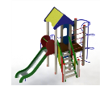 | 36,838.00 | 1 | 36,838.00
DIO-306 | Карусель | 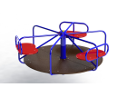 | 15,013.00 | 1 | 15,013.00
DIO-312 | Гойдалка подвійна велика | 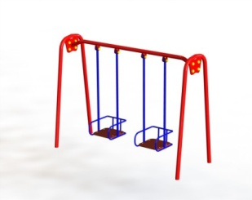 | 14,050.00 | 1 | 14,050.00
DIO-656.1 | Рукохiд "Хвиля" з двома перемичками | 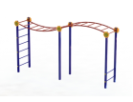 | 12,375.00 | 1 | 12,375.00
DIO-102 | Гойдалка балансир великий | 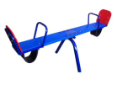 | 4,900.00 | 1 | 4,900.00
DIO-912 | Лавка зі спинкою | 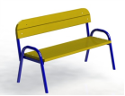 | 4,663.00 | 1 | 4,663.00
DIO-207 | Пісочниця з кришкою | 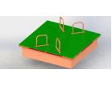 | 12,125.00 | 1 | 12,125.00
Всего с доставкой и установкой г. Вознесенск, Николаевская обл.: |  |  |  | 7 | 99,964.00

